1GD-FR-0020
 |  |  |  |  |  | PROCESO DE GESTIÓN DOCUMENTAL |  |  |  |  |  |  |  |  | POLICÍA NACIONAL
Código:1GD-FR-0020
Fecha: 04/07/2018 |  |  |  |  |  | DIAGNÓSTICO INTEGRAL PARA LOS ARCHIVOS DE LA POLICÍA NACIONAL
Versión: 0

CIUDAD: Bogotá |  |  |  |  |  |  |  |  | FECHA ELABORACIÓN DEL DIAGNÓSTICO |  |  |  |  |  |  | 18 |  | 3 |  |  | 2024
RESPONSABLE DEL DILIGENCIAMIENTO: INTENDENTE
A. IDENTIFICACIÓN
CÓDIGO Y NOMBRE DE LA UNIDAD: 4.14.1 ESCUELA DE CADETES DE POLICÍA "GENERAL FRANCISCO DE PAULA SANTANDER"
FECHA DE CREACIÓN DE LA UNIDAD: 18 DE MAYO DE 1940 |  |  |  |  |  |  |  |  | ACTO ADMINISTRATIVO DE CREACIÓN DE LA UNIDAD: DECRETO 1277 DEL 07 DE JULIO DE 1937
DIRECCIÓN DE LA UNIDAD:CALLE 45 A SUR 50 A 91 |  |  |  |  |  |  |  |  | ACTO ADMINISTRATIVO VIGENTE DE LA UNIDAD: RESOLUCIÓN 04172 15/11/2011
CORREO ELECTRÓNICO DE LA UNIDAD: ECSAN.DIREC@POLICIA.GOV.CO |  |  |  |  |  |  |  |  | TELÉFONO: 5159900 |  |  |  |  |  |  |  | IP: 30300
A.1 DIRECTOR, COMANDANTE O JEFE DE LA UNIDAD:
NOMBRE:
GRADO: |  | CORONEL
CARGO: |  | DIRECTORA ESCUELA
TIEMPO EN EL CARGO: |  |  | 4 MESES
A.2 ADMINISTRACIÓN DEL ARCHIVO
Jefe Grupo de Gestión Documental
NOMBRES Y APELLIDOS: |  |  |  |  |  |  |  |  | CAPACITACIÓN O CURSOS EN GESTIÓN DOCUMENTAL Y ARCHIVÍSTICA
GRADO: INTENDENTE |  |  |  |  |  |  |  |  | 1 | CURSO EN GESTIÓN DOCUMENTAL
CARGO: JEFE GRUPO GESTIÓN DOCUMENTAL |  |  |  |  |  |  |  |  | 2
TIEMPO EN EL PROCESO DE GESTIÓN DOCUMENTAL |  |  |  |  |  |  |  |  | 3
TIEMPO EN LA INSTITUCIÓN (Años, Meses, Días) |  |  |  |  |  |  |  |  | 4
CORREO INSTITUCIONAL: |  |  |  |  |  |  |  |  | 5
No. CELULAR: |  |  |  |  |  |  |  |  | 6
No IP DE LA OFICINA Y/O GRUPO 30328 |  |  |  |  |  |  |  |  | 7
CONDICIÓN MÉDICO LABORAL: |  |  |  |  |  |  |  |  | 8
Funciones del Jefe Grupo de Gestión Documental
1 | BRINDAR LA INFORMACIÓN QUE CORRESPONDA DE ACUERDO A LA NATURALEZA DEL CARGO, A QUIEN LA REQUIERA, SIGUIENDO LOS LINEAMIENTOS DE LA NORMATIVA ESTABLECIDA.
2 | IMPLEMENTAR EL SISTEMA DE GESTIÓN INTEGRAL DE ACUERDO CON LOS LINEAMIENTOS INSTITUCIONALES, EFECTUANDO MEJORA CONTINUA EN LOS PROCESOS QUE LO REQUIERAN.
3 | REALIZAR LAS ACTIVIDADES ESTABLECIDAS EN LA GESTIÓN DOCUMENTAL, APLICANDO LA NORMATIVA VIGENTE.
4 | REALIZAR LAS ACTIVIDADES ESTABLECIDAS PARA LA IMPLEMENTACIÓN DEL SISTEMA DE GESTIÓN AMBIENTAL EN LA POLICÍA NACIONAL.
5 | GUARDAR LA RESERVA Y CONFIDENCIALIDAD DE LOS DOCUMENTOS E INFORMACIÓN QUE SEA DE SU CONOCIMIENTO DENTRO DEL CUMPLIMIENTO DE SUS FUNCIONES.
6 | CUMPLIR CON LAS NORMAS, REGLAMENTOS E INSTRUCCIONES DEL SISTEMA DE GESTIÓN DE LA SEGURIDAD Y SALUD EN EL TRABAJO, DE ACUERDO A LO ESTABLECIDO EN LA NORMATIVA VIGENTE.
7 | DAR BUEN USO AL TRATAMIENTO DE DATOS PERSONALES DE ACUERDO CON LOS PARÁMETROS INSTITUCIONALES Y NORMATIVA VIGENTE.
Responsable Archivo Central
NOMBRES Y APELLIDOS: |  |  |  |  |  |  |  |  | CAPACITACIÓN O CURSOS EN GESTIÓN DOCUMENTAL Y ARCHIVÍSTICA
GRADO: TES 17 |  |  |  |  |  |  |  |  | 1 | TRANSFERENCIAS DOCUMENTALES E INVENTARIOS
CARGO: RESPONSABLE DE ARCHIVO |  |  |  |  |  |  |  |  | 2 | TABLAS DE RETENCION DOCUMENTAL
TIEMPO EN EL PROCESO DE GESTIÓN DOCUMENTAL |  |  |  |  |  |  |  |  | 3 | CURSO DE GESTIÓN DOCUMENTAL
TIEMPO EN LA INSTITUCIÓN: |  |  |  |  |  |  |  |  | 4 | CURSO FUNDAMENTOS BASICOS DE GESTIÓN DOCUMENTAL
CORREO INSTITUCIONAL: |  |  |  |  |  |  |  |  | 5 | CURSO DE ORGANIZACIÓN TECNICA DE ARCHIVOS
No. CELULAR: |  |  |  |  |  |  |  |  | 6 | CURSO SISTEMA DE ARCHIVO
No IP DE LA OFICINA Y/O GRUPO 30328 |  |  |  |  |  |  |  |  | 7 | SEMINARIO DE ATENCIÓN AL USUARIO
CONDICIÓN MÉDICO LABORAL: |  |  |  |  |  |  |  |  | 8 | CURSO DE MANEJO DE FORMATOS UNICOS DE INVENTARIOS
Funciones del Responsable Archivo Central
1 | ENCARGADO DE SUPERVISAR EL DESARROLLO DE LAS ACTIVIDADES ESTABLECIDAS PARA LA CONSERVACIÓN DEL ACERVO DOCUMENTAL DEACUERDO A LA LEY GENERAL DE ARCHIVO, PRESERVANDO LOS NIVELES DE SEGURIDAD Y CONFICIALIDAD DE LA INFORMACIÓN
2 | REVISAR LOS PARAMETROS ESTABLECIDOS EN GESTIÓN DOCUMENTAL CON EL FIN DE GARANTIZAR LOS NIVELES DE SEGURIDAD Y CONFIDENCIALIDAD DE LA INFORMACIÓN.
3 | LLEVAR EL CONTROL DE LA ENTRADA Y SALIDA DE DOCUMENTOS QUE SE ENCUENTREN BAJO SU RESPONSABILIDAD SIGUIENDO LOS PROCEDIMIENTOS ESTABLECIDOS CON EL FIN DE PREVENIR LA PERDIDA DE INFORMACIÓN.
4 | REVISAR LOS CONCEPTOS TÉCNICOS SOBRE GESTIÓN DOCUMENTAL EMITIDOS POR EL GRUPO CON EL FIN DE QUE CUMPLAN CON LAS DIRECTRICES DE LA INSTITUCIÓN Y ESTATAL.
5
TALENTO HUMANO
GRADO | APELLIDOS Y NOMBRES |  |  |  | CÉDULA | CARGO ACTUAL | No. De Celular | TIEMPO DE SERVICIO EN LA UNIDAD |  |  | TIEMPO EN EL PROCESO DE GESTIÓN DOCUMENTAL |  |  | NIVEL ACADÉMICO |  |  |  |  | CONDICIÓN MÉDICO LABORAL
 |  |  |  |  |  |  |  | Años | Meses | Días | Años | Meses | Días
IT |  |  |  |  |  | JEFE GESTIÓN DOCUMENTAL |  |  |  |  |  |  |  | TÉCNICO PROFESIONAL EN SERVICIO DE POLICIA
TES 17 |  |  |  |  |  | RESPONSABLE ARCHIVO |  |  |  |  |  |  |  | TECNICO EN GESTIÓN DOCUMENTAL
ADS 12 |  |  |  |  |  | RADICADOR |  |  |  |  |  |  |  | TECNICO EN GESTIÓN DOCUMENTAL
ADS12 |  |  |  |  |  | AUXILIAR DE ARCHIVO |  |  |  |  |  |  |  | TECNICO EN GESTIÓN DOCUMENTAL
APA 12 |  |  |  |  |  | AUXILIAR DE ARCHIVO |  |  |  |  |  |  |  | TECNICO EN SECRETARIADO EJECUTIVO
A.3 NIVEL Y TIPO DE ARCHIVO
NIVEL DE LA UNIDAD |  |  |  |  | Asesor |  | Control |  | Operativo |  |  |  | Administrativo |  |  |  |  | Docente
 |  |  |  |  |  |  |  |  |  |  |  |  |  |  |  |  |  | X
JURISDICCIÓN |  |  |  |  | Dirección |  |  | Oficina Asesora |  |  | Región |  | Metropolitana |  | Departamento |  |  | Escuela de Policía
 |  |  |  |  |  |  |  |  |  |  |  |  |  |  |  |  |  | Escuela de Cadetes de Policía "General Francisco de Paula Santander"
MISIÓN DE LA UNIDAD |  |  |  |  | Formar integralmente a los futuros oficiales de la Policía Nacional, a través del Proyecto Educativo Policial, mediante el desarrollo de competencias profesionales, promoción de la cultura de la legalidad y el respeto por los Derechos Humanos, que les permitan desarrollar sus funciones con profesionalismo, en cumplimiento a las necesidades de seguridad de la comunidad”.
SISTEMA DE ARCHIVO |  |  |  |  | Centralizado |  |  |  |  |  |  | Descentralizado

CLASES DE ARCHIVOS |  |  |  |  | Archivo de Gestión |  | Archivo de Central |  | Archivo Intermedio |  |  | Archivo Histórico |  |  | Número de Depósitos
 |  |  |  |  | X |  | X |  |  |  |  |  |  |  | 1
NUMERO DE DEPENDENCIAS |  |  |  |  | Operativas |  |  |  |  |  |  |  | Administrativas

SERVICIOS QUE PRESTA |  |  |  |  | EL GRUPO DE GESTIÓN DOCUMENTAL - ARCHIVO CENTRAL PRESTA LOS SIGUIENTES SERVICIOS
 |  |  |  |  | 1 | Prestamos y Consultas de Documentos |  |  |  |  | Periodicidad |  | Mensual | Cantidad |  | 3 | Origen |  | Interno y Externo
 |  |  |  |  | 2 | Respuesta Derechos de Petición |  |  |  |  |  |  | Semanal |  |  | 10 |  |  | Externo
 |  |  |  |  | 3 | Asesorías y Acompañamientos |  |  |  |  |  |  | Mensual |  |  | 10 |  |  | Interno y Externo
 |  |  |  |  | 4 | Transferencias Documentales |  |  |  |  |  |  | Mensual |  |  | 3 |  |  | Interno
 |  |  |  |  | 5 | Requerimientos / Solicitudes |  |  |  |  |  |  | Semanal |  |  | 10 |  |  | Interno y Externo
 |  |  |  |  | 6
 |  |  |  |  | PROCESOS TÉCNICOS DE REPROGRAFÍA DESARROLLADOS
 |  |  |  |  | DIGITALIZACIÓN | Unidad de Conservación | Periodicidad | Cantidad | MICROFILMACIÓN |  |  | Soporte |  |  |  | Periodicidad |  |  | Cantidad
...
B. Inspección y mantenimiento de sistemas de almacenamiento e instalaciones físicas |  |  |  |  |  | Archivo Central |  |  | Evaluar periódicamente el estado de conservación delos materiales constructivos de las instalaciones o edificio, estanteria y mobiliario. Identificar factores de alteración, redes de energia,consucción de agua materiales. Revisar el mantenimiento, reparación o renovación de las instalaciones. |  |  | GS- 2024-000954-ECSAN GS-2024-001423-ECSAN |  |  | Trimestral |  |  |  |  | NO APLICA
C. Saneamiento ambiental: desinfección, desratización y desinsectación |  |  |  |  |  | Archivo Central |  |  | Se identifican las fuentes de polvo, suciedad y se subsanan a tiempo, se adoptan medidas de seguridad industrial para los funcionarios, identificamos los focos de contaminación, se realizan limpiezas periodicas, procurando llevar todo en perfectas condiciones. |  |  | GS-2024-000952-ECSAN |  |  | Mensual |  |  |  |  | NO APLICA
D. Monitoreo y control de condiciones ambientales |  |  |  |  |  | Archivo Central |  |  | Se controla en entorno climatico como la luz ,temperatura y humedad relativa, ventilación y contaminantes logrando proteger. Se lleva control detallado gracias a los Termohigometros evidenciando a tiempo cualquier cambio fuerte al interior del depósito. |  |  | GS-2024-000823-ECSAN |  |  | Mensual |  |  |  |  | NO APLICA
E. Almacenamiento y re-almacenamiento |  |  |  |  |  | Archivo Central |  |  | Mediante Lista de chequeo se coteja en los archivos de Gestión de la Unidad que los acervos se encuentren debidamente custodiados. También se adquieren nuevos moviliarios para evitar la falta de espacio en lo referente almacenar en óptimas condiciones el acervo. |  |  | GS-2024-000953-ECSAN |  |  | Trimestral |  |  |  |  | NO APLICA
F. Prevención de emergencias y atención de desastres. |  |  |  |  |  | Archivo Central |  |  | Se toman capacitaciones en seguridad y emergencia de desastres, logrando estar preparados para cualquier eventualidad, tambien se cuenta al interior del grupo con un funcionario brigadista, quien tiene preparación para apoyar cualquier acontecimiento, se tienen las señalizaciones, extintores y se cuenta con el plan de atención de desastres. |  |  | AC-2023-000686-ECSAN 18/10/2023 Que trata de la socialización programa de prevención de emergencias y atención de desastres en archivos, de los diferentes procedimientos a realizarse respecto a la conservación del patrimonio documental en el evento de una emergencia natural o antropogénica. |  |  | Anual |  |  |  |  | NO APLICA
PLAN DE CONSERVACIÓN PREVENTIVA
Programa |  |  |  |  |  | Clase de Archivo |  |  | Actividad |  |  | Evidencia |  |  | Periodicidad |  |  |  |  | Observaciones
A. Preservación digital a largo plazo |  |  |  |  |  | Archivo Central |  |  | NO APLICA |  |  | NO APLICA |  |  | NO APLICA |  |  |  |  | NO APLICA
EVIDENCIA FOTOGRÁFICA
SE DEBERÁ ANEXAR FOTOGRAFÍAS QUE DEN CUENTA DE LAS CONDICIONES DE ORGANIZACIÓN, ADMINISTRACIÓN, CUSTODIA Y CONSERVACIÓN DE LOS ACERVOS DOCUMENTALES
Plan de conservación de preventiva
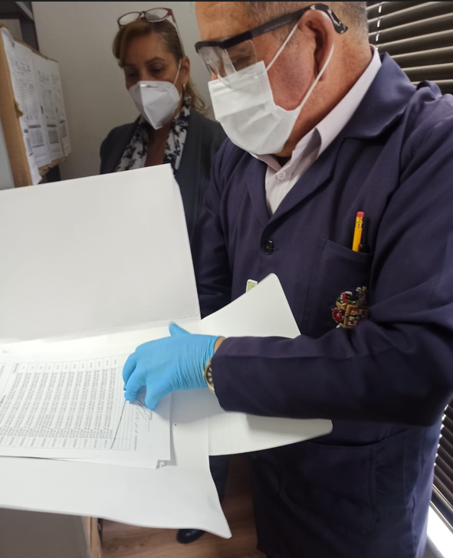
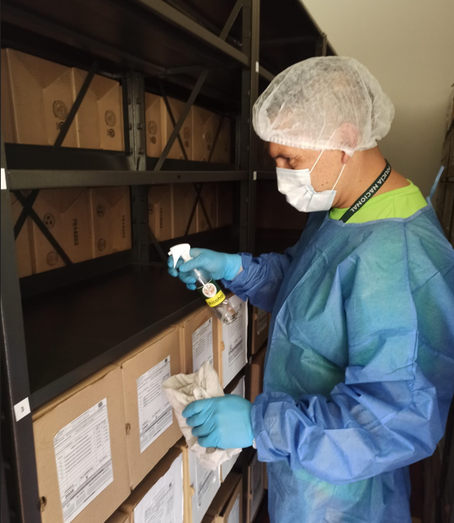
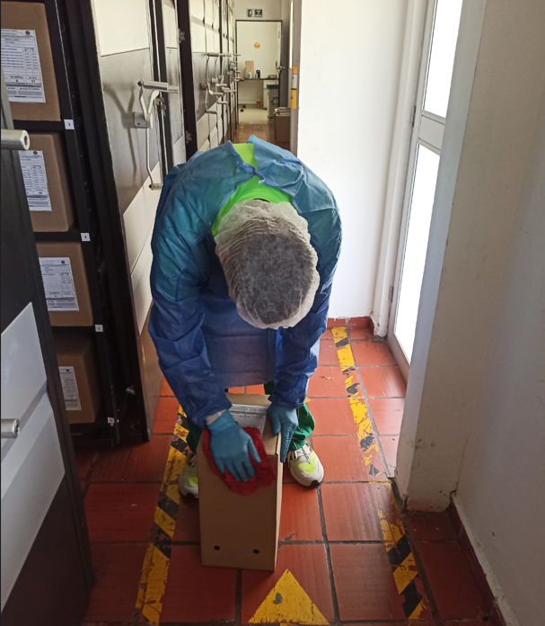
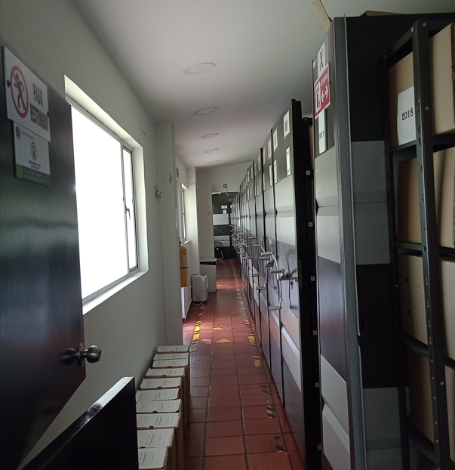
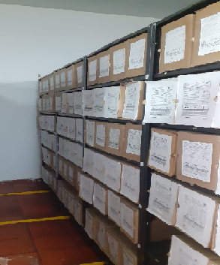
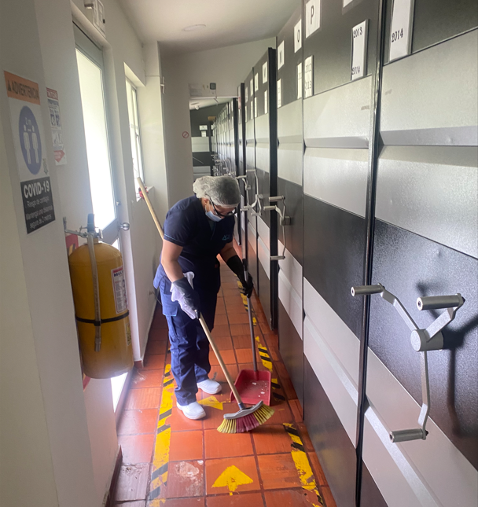

Fecha de Elaboración |  |  | 18 | 3 | 2024 |  | Fecha de Elaboración |  | 18 | 3 | 2024 |  |  |  | VISTO BUENO JEFE DE LA UNIDAD
Diagnostico Elaborado por: |  |  |  |  |  |  | Jefe Grupo de Gestión Documental: |  |  |  |  |  |  |  | Directora Escuela:
 |  |  | Grado Nombres y Apellidos |  |  |  |  |  | Grado Nombres y Apellidos |  |  |  |  |  |  | Grado Nombres y Apellidos

Firma |  |  |  |  |  |  | Firma |  |  |  |  |  |  |  |  | Firma

